画像12.07～
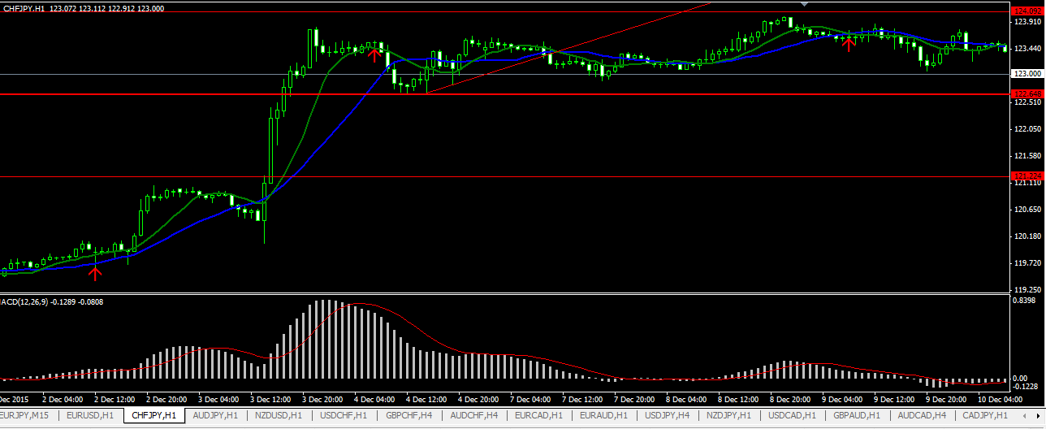
No.9
No.20
※7/9ｾﾐﾅｰでのFIB＆ﾀﾞｲﾊﾞｰｼﾞｪﾝｽ検証
No.25
怖いくらいの大利益
EURUSD ４H ２１～４０回分
余裕があるトレード
EURUSD ４H ４１～６０回分
辛いトレードが目立った
No.64
No.68
EURUSD 4H No.81～101回分
トレンド出てるがPBが機能しない場面が多々あった
MAに下支えられたPBでエントリー
ココから入って
（9月17日20時）
ココで利確した分が一番利益が乗ったトレード
（10月15日16時約195万円）
トレンドが出てると利益出易く楽♪
レンジ相場はしんどいorz
ｴﾝﾄﾘｰｻｲﾝにならず見逃し
直近の下値（2010.06.07.04）から引いたFIBに対し、23.6まで戻らず上昇している＝反転が近い
反転の気配
+最近ﾚﾝｼﾞ相場なんで戻るかも･･･早めのｽﾄｯﾌﾟ準備
このPBでエントリー待ち→翌日エントリー
このPBでエントリー
１０１回目の上昇分を取れてなかったら利益半分の４０万。。
相場は上昇しているが、MACDの山が手前より小さくなっている
S/Rが近いこと・MADCの山が小さくなっていることから早めの利確。
10MAを下抜いた時点で利確
ルール１無視。
しかし、トレンド方向が変わるかも？とエントリーしてしまう。
自分の条件には少し合わないPBだが、MACDによるダイバージェンスのサインも出ている為エントリー
強気でいかなければT/Sできずここでｽﾄｯﾌﾟしてしまいそう。。
今の自分ならこの辺りで建値ストップ。
この後予想どおりに下落へ転換！
ここまで引っ張りたい
（本当はもっと上で利確したい）
No.126
強い上昇後、D/Jと読み違えてT/Lブレイクの戻りを待ってIN

ここにS/Rを認識
→失敗

ここでIN
完全レンジ×
ここでロスカット

D/Jと誤認orz

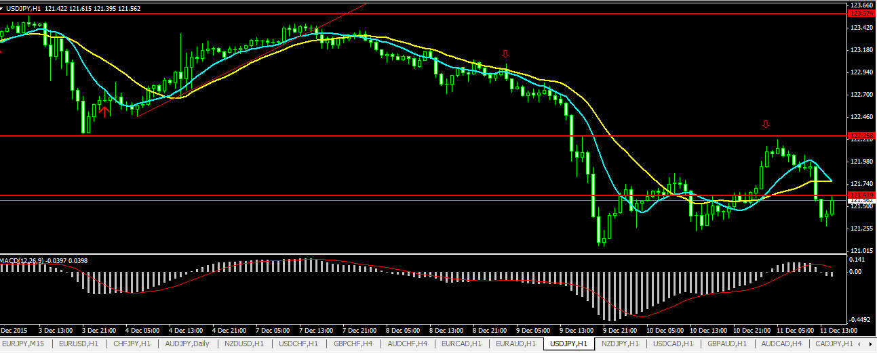
１回目：十字下抜きで試玉IN
No.127､128
移動させたストップでメイン決済orz
日足でレンジ上限のS/Rまできていた＋T/Lブレイク後の戻りでIN。

反転してのレンジ内を獲るつもりでINしたが、レンジ下限をブレイクして１００ｐｉｐｓ以上獲れた♪
２回目：ダウ反転確定でメインIN
これならここのS/Rにストップ置いておけば…
移動させたストップで試玉決済

しかし…ストップ移動のヘタさが際立った×
ヒゲで戻ったところにストップを置いている。
レンジ下限をあっさりブレイク！

がんばって幅をもたせてるつもり⇒中途半端な位置になっている。

・もっと重要なS/Rまで幅を持たせる
・直近ダウに移動させる
の二択。どっちにする？

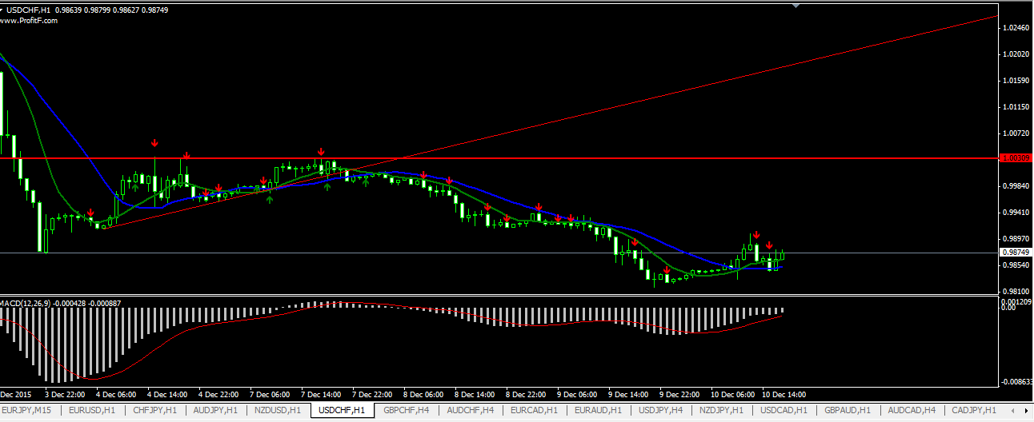
No.129

強いS/Rを下抜いての戻り→T/Lブレイクと見て戻りを狙った。

1回目の戻りと認識できるところで試し玉IN。その後戻ってこなかったので０．１ロットに留まった

移動させたストップまで戻った
ヒゲで刈られたorz

小さなT/Lブレイクで試し玉IN

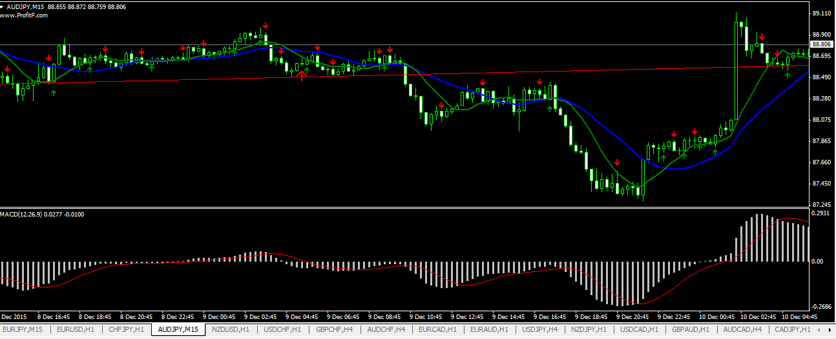
No.130、131
S/R上抜いて1回目ロスカット
日足レベルの長いT/Lをブレイク、戻りからの売りを狙った
指標発表による爆上げで２回目建値撤退

２回目：EB+S/R下抜きでIN
１回目：直近ローソク下抜きでIN

プライスアクションじゃない×

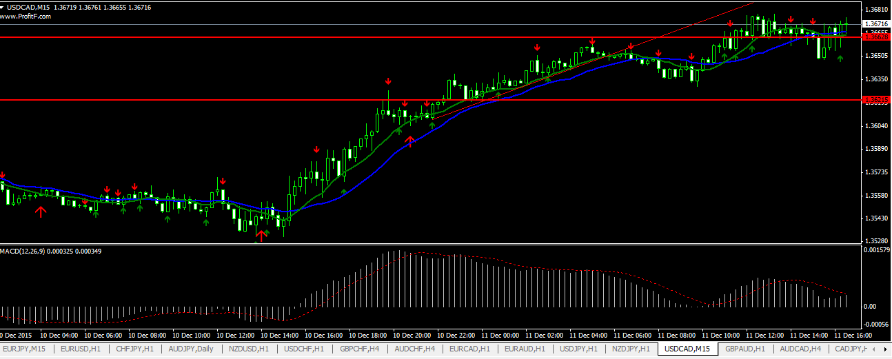
No.132

週足で弱めのS/Rが近い＋D/J＋T/Lブレイクでの戻りで売りIN

ロスカット
D/JよりS/R等の兼ね合いの方が影響強い！

ダウ確定でIN

このS/Rがレンジ上限⇒上抜けた後の戻りだった！！

D/Jだが…
小さな時間軸でしか見れてなかった×

自分の都合で相場を見た×

気づき
2015/8/17～
１時間おきにアラームをセットし、その都度できるだけ相場を確認する。→けっこう見れない方が多い。
仕事時間中にEB、トレンドライン等を探すのはかなりの経験が必要。
仕事時間中のエントリー操作に慣れが必要。
リアルタイムでEB、トレンドラインを探すのはまだ経験が必要。
ロット計算に慣れが必要→桁ズレが何回か発生。今後注意して発生原因を探る。
MT4のエントリー方法に慣れが必要。
現時点では、夜に家で２～３通貨のアタリをつけ、翌日仕事中にエントリー条件を満たしているかをできるだけ１Hおきに確認するルールが無難か。
エントリー時にはエントリーした理由をメモすること。

2015/8/24～
CHFJPYの取引はロスカット後予想通り下げた＝考え方は間違ってなさそう。もう一息。
ロットの桁も合ってきた。
月曜の大きな値動きは想定の方向と逆で乗れなかった。＝常にどちら方向へも動く想定が必要！！！
トレーリングがうまく行えない。。場中見れないなら利確の指値も考えておくべき。
現在のスキルではD/Jを伴わなければエントリーを控えるべき。

2015/8/31～
FIBトレードは建値移動を遅らせる。
D/Jを使った自分ルールでは、今週３勝０敗１分けと成績良好。
トレーリング時MAにてサポートされている時があったが、検証すると常には使えない。2回以上MAでサポートされている事が確認されたら使うルールとする。
仕事中の確認は相変わらずトレンドライン等の見落としがある。数をこなして更に経験値を上げる。
ターゲットまでヒゲがタッチしていたが、決済されていない事象が発生。スプレッド分も考慮する必要あり→なんぼ位入れるか？今後の課題。
トレーリング時リアルタイムで相場が見れるなら、１５分足での決済もアリ。要検証。
FIBトレード等、未検証のトレードはルールを守る厳しさが弱い。検証が少ないトレード法ほど教材通りのルールを厳守する！で、デモトレでも経験を積んでいく。

2015/9/7～
今週は出だしはまぁまぁだと思ったが、その後けちょんけちょん××で１勝５敗。
勝ったのは自分ルールで入った一回のみ。
ブレイク位置で指値を入れたら、ヒゲでIN後、逆に動いてロスカットが２回あった。ヒゲでの利益→建値ストップもあり、今週はヒゲによくヤラれた。。
⇒この結果は掘り下げる必要アリ。
何が原因か？
・FIBトレード時、戻りの無い相場を確認した時点でのトレンドの伸び不足。２３．６の反発だったがトレンド転換しなかった一因か？
・D/Jの頂点読み間違い。検証では次の頂点で再INするルールだったが、相場見れずに逃した。
・やはり体調は相場分析力、メンタルへの影響大。今週火～金曜寝不足だったが、D/J見間違い、ストップ移動の遅れによる被害拡大等、ルール自体守れない状態になった。
・まだ自分の思いを相場に反映してしまっている自分がいる。絶対こちらの意思では相場は動かない！！疲れている時ほどこのメンタル状態に陥りやすい。要注意。
・IN後相場が逆行する現象は、相場認識力の不足からきている可能性大。チャートパターン＝トレンドが出る手前のパターンの検証・刷り込みが必要！
⇒来週は･･･
・ルール厳守！
・検証ができない仕事中は前週同様、検証込みでデモトレ実践。帰宅後はリアルタイム相場は忘れて検証を進める。

2015/9/14～
PB、EB等で早いタイミングでINする場合は、逆行し易いことを考慮して守りを固める（早めの撤退を心がける）。
今週は僅差でのロスカットが２度あった。
今週は一週間を通して初の勝ち越し♪勝率は７割。
来週も続けば最高だが、甘くないと思われる。覚悟はしておく。
来週は･･･
リスク/リワードの向上が必要＝トリガーを確認したら短い時間足でINタイミング探っていくトライを行う。
相場との向き合い方は前週と同様。

2015/9/21～
早く入るタイミングが分かりかけてきた。 D/J確認後時間足を短くする意味がやっと理解できた。
利確がヘタすぎる。利益が出てる時に反転すると、どうしても持ち続けてしまい建値まで戻ってしまうことがある。 現在の自分のスキルでは、FIBに頼るのが効率的にもメンタル的にも一番良さそう。FIBでもリワード大きければ２０％近く獲れる。
エントリー時だけでなく、利確時もMA線やT/L等、効いてるラインをブレイクしたら決済を考えてもイイかも。
保有中は指標発表に特に注意する！
ブレイク１回目はほぼダマシなので、２回目から入るようにする。1回目で上がってしまえばその機会はスルーして次にいく。 「騙しのダマシは少ない」ことから、２回目、３回目はIN。３回目もロスカットになった時は相場がルール通りになっているかもう１度確認。
強いS/Rの見極めが必要 強いS/Rまでしっかり待つことが重要
後半D/Jの見落としが多かった。要注意！ 大きく勝てた事による安心感から、その後の見極めが甘くなった。←自分の悪い癖と認識。特に注意！！
チャネルを一旦抜けて戻ってきた時は、勢いがついている為反対側へ抜けやすい。と思う。

自分ルールを「大きく獲れる方向」へ進化。来週より使って慣れる。
１、４H足or１H足でD/Jを確認（戻りの無い相場だと尚良し）
２、強いS/Rに近いor割り込んでいる事を確認
３、１５分足で、チャートパターンを確認。少なくともWトップ・ボトムになるまでは待つ
４、１回目のブレイクがS/R、T/Lのどちらか一方のみならスルー。S/R、T/L両方をブレイクしていればINしてみる。
５、２回目はS/R、T/LどちらかがブレイクでIN。
６、「騙しのダマシは少ない」ことから、３回目までは再IN狙うが、３回目も逆行した場合は諦めてその後の展開を勉強する。

2015/9/28～
「早く入って大きく獲る」方法は今の自分にはひとつしか無い。大きく獲れるのが魅力で、今週はこの手法のみ使っていた。 月曜の失敗は、手法がひとつなのでINタイミングを大事にしたいと思っているところに、見逃しからINできなかった事で精神的に焦りが出た為に起きた。
月曜負けた相場を見直してみると、いつも勝っている相場よりチャートの上下動が大きく、チャートパターン、ブレイクポイントが分かりにくい状態だった。 火曜は「勝てるチャートパターン」と認識できる相場でINすると実際思った通り動いたので、冷静でいる限りは見分け可能。
No.52のようにFIB法が適用できる環境で最高値から入れた時は、 ストップを建値移動せずに長期間保有すればFIB法のｰ61.8までいく可能性が高く、大きく獲れるかも。
保有中に逆方向にD/Jが出たら決済の構えに入るのが良さそう。
ルールを未だに守れない時がある。負けなら負けと切り捨てる！
・当初設定したL/S幅を広げない。 負けを認める。

2015/10/05～
GBPUSDの買いで利益を伸ばしている最中に、同じ値動きをしていたAUDJPYに売りでINした。相関性が確認できればINを控える。
新手法のSELL-LIMIT指値使用はEURUSDのみに留める。
トレンド転換の読み間違いが多い。勝率低さの要因。

2015/10/12～
ＦＩＢ自分ルールに条件追加：78.2までヒゲで戻るのがＢＥＳT。78.2と100の中間程度まで戻ってしまったら、天井（底値）更新の可能性アリとして見送る。
今週はほぼ狙い通りのトレードで２連勝後、水曜晩の負けで崩れて５連敗。。
やはり負けた後の精神状態が良くない。前も負けた後に崩れた。
笹田さんのように、自分の想定と違う動きをした時はその相場からは一旦離れるのが良いかも（明確な条件が出れば別）。
４連敗のうち２回は無駄トレード（保有中のペアと同じ流れの通貨ペアに手を出してWで損切り／仲間が獲れた急落を乗り逃がして焦って根拠が弱い状態でINした）
FS等の検証不足による経験不足が響いている。
「見逃すこと」に対する怯えがメンタルを崩す大きなきっかけになっている！ まずは「見逃すこと」に慣れる！！
ともひろくんのように、１週間あたりで１０％勝ったら鉄板以外はトレードしない心構えに切り替える。
「負けない」を心がける！

2015-10-19
「負けない」ルールをまだ持っていない事に改めて気づく→まだ安定して勝てる段階にきていない。
同じ相場で２敗したら、それ以上エントリーせず見守る。
FSで１５分足まで潜った際は、L/SをS/Rに置く等、１H足としてのポイントに設定する。
今のスキルではFSは１５分まで潜らない方が良い。

2015-10-26
天井、大底でのFSのみ狙う事にする
今週は勝率が今までと変わらない上に、利益率が下がって損害拡大。
FSの検証を進めたつもりだったが、結果は逆に悪化。途中で「勝てる気がしない」精神状態になった。
今週のFSの入り方は基本失敗。と見ると、、、
失敗原因 来週の対策
１．天井／大底以外のS/Rで入った 天井／大底と思われるS/R付近のみエントリー対象とする
２．４時間足を縮小してS/Rを引いた 日足を縮小してS/Rを引く方法をトライ
３．15分足まで潜った 基本１時間までしか時間を縮めない
４．MAの意識が薄い MAに抑えられていないかを常に意識する

2015-11-02
自分の都合でS/Rを引かない
意識されている直近高値／安値を探す
やはりダウ理論！
11/9からの基本トレード戦略
・１W足S/Rでのトレード
１．１W足でS/Rを引く
２．S/R付近まできている通貨ペアを探す
３．日足→４H足でチャートパターン、D/Jを探す
４．意識されていると思う直近高値／安値ブレイクでIN
※ダウ理論を常に意識する

・毎日の笹田さん動画で紹介される通貨ペア／タイミングでのトレード
プロの目線を覚える目的

2015-11-09
週足で引いたS/Rは機能し易い♪
狙い通りの動きをするようになったが、FIB６１．８付近で反転することが多く 直近高値／安値ブレイクでINしているとリスクリワードが１：１を割っている。
今の週足S/Rを起点とした環境認識は合ってそうなので、リスクリワードを向上できる方法を考えて検証する。
現在ブレイクしたところに指値を置いているが、リワード向上の為に本当はFSを狙いたい。 しかし、FSを採用した辺りから調子が狂っているので悩む。←週足S/Rで環境認識は改善しているので、再トライしてみる。 その前に検証を少しでも進める。
ブレイク後に戻ってレンジになると、高確率で負ける＝レンジになったら切る方が良いかも検証すべき。←初期の検証では逆のプライスアクションが出たら決済してた。
毎日の動画で紹介された相場では自分が思ったように動かずロスカットが多い→プロの目線がまだまだ理解できないことを痛感。 来週は週足で引いたS/Rに到達した相場のみでトレードを行う。

検証ポイント
週足S/Rを起点として、ダウによるブレイク後のFSの成功率を検証。FSは１５分、１Hで見る。
週足S/Rを起点として、ダウによるブレイク後、戻ってレンジを形成した際のロスカット率／再ブレイク率を算出。

2015.11.17
今週は今までで一番勝率が良くなった♪ ３勝０敗２分
相関性の見方が少しできてきた…気がする。
但し、大きな波には乗れていない＝S/Rに当たった後の大きな流れ（方向性）がまだ掴めていない。
今週決めたルール
・FS一本目は１５分足で起きててもヨシとする。
・INする時は原則プライスアクションで入るが、ロスカット位置は狙ったS/Rの大底（天井）に置く。 もしそれでリワードが低くなるならエントリーしない。

2015.11.23
今週も勝ち越せた♪４勝１敗１分
しかし薄利が多い。リスク分２回負ければ利益は無くなる。
が、今のルールでも大きく伸ばすチャンスはある。今週は掴めなかったけど。。
ターゲットまでいった時はもっと伸びる可能性アリ。
今週決めたルール
FIBで引いたターゲット手前で頭打ちが確認できた時は利確！ ターゲットまで到達したらトレーリングして伸ばしてみる。No.122のような継続下落する手前のヒゲで切られないよう注意！
戻り２回の１回目は４時間足であっても可！！
IN時に考えていたトレードシナリオから外れた時は、一旦上手に撤退する
買い増し（売り増し）は、T/Lブレイク前＋ブレイク後など、早いタイミングのみ可能性あれば仕掛ける

2015.11.30
火曜日：現在１勝２敗。自分の得意なパターンが出ない相場っぽい。本来スルーになるハズのポイントでブレイク前にＩＮして撃沈している。
得意ではないパターン（ＦＳ１回しか戻らないとか）で動いているので、相場を静観して覚えるべきか
利益の伸びが強い時でもL/C建値移動のタイミングをしっかり守る！
４H以下でレンジが続いている時は、急なT/Lのブレイクはフェイクの可能性大？
今週は崩れた。。１勝６敗１分
今週の連敗の要因と分析
敗因分析
・指標発表を軽視してしまった。
・入るタイミングが早くなっている。 自分ルール〔２回目の戻り〕まで待つこと！
・週足で引くS/Rの位置が悪化している。 過去意識されてるS/R近辺なら直近高値(安値)にS/Rを引く！自分の都合に合わせない！ だからエントリー回数も多くなった
来週は極力エントリーを控える気で臨む

2015.12.07
先週末の強い指標発表後で週明け狙いが少ないかと思ったが、ゼンゼンそんなことなかった
D/Jは最後の要素。S/R等の方が影響強いので、D/Jに捉われすぎない
今週は100pips超えがふたつあった♪…が、小ロットだったので利益は伸びず。。
今週３勝３敗１分
今のままではまだ安定して稼げる気がしない。理由は…
・勝てるT/Lブレイクと負けるT/Lブレイクの差がまだ分かっていない。→勝てるトレードでも自信をもってロットかけれない×
相場環境の見極めの甘さからきているかも
（No.132のような）
・ストップ移動がヘタすぎる。
上記を改善する検証ネタを考える！

こーやって自信が持てない状態が定着してしまわないよーにしなければ！

成績表
資金と開始日
初期資金額 |  | ¥1,000,000
現在資金 |  | ¥811,120
開始日 |  | 2015-08-17

通貨別成績表
損益合計
通貨ペア | 利益合計 | 損失合計 | 引分 損益合計 | 損益 | 注文 回数 | 勝ち数 | 負け数 | 引分数 | 勝率 | 平均利益 | 平均損失 | ﾘｽｸ ﾘﾜｰﾄﾞ ﾚｼｵ | ﾌﾟﾛﾌｨｯﾄ ﾌｧｸﾀｰ |  | グラフ用損失
USDJPY | ¥43,330 | (¥4,500) | ¥180 | ¥39,010 | 5 | 3 | 1 | 1 | 60% | ¥14,443 | ¥4,500 | 3.21 | -9.63 |  | ¥4,500
EURUSD | ¥0 | (¥53,704) | (¥3,276) | (¥56,980) | 10 | 0 | 4 | 6 | 0% | ¥0 | ¥13,426 | 0.00 | 0.00 |  | ¥53,704
AUDJPY | ¥4,520 | (¥41,150) | (¥1,460) | (¥38,090) | 7 | 1 | 5 | 1 | 14% | ¥4,520 | ¥8,230 | 0.55 | -0.11 |  | ¥41,150
CADJPY | ¥9,737 | (¥16,014) | ¥0 | (¥6,277) | 2 | 1 | 1 | 0 | 50% | ¥9,737 | ¥16,014 | 0.61 | -0.61 |  | ¥16,014
GBPJPY | ¥85,144 | (¥25,042) | ¥2,110 | ¥62,212 | 11 | 6 | 2 | 3 | 55% | ¥14,191 | ¥12,521 | 1.13 | -3.40 |  | ¥25,042
USDCAD | ¥0 | (¥53,611) | ¥889 | (¥52,722) | 8 | 0 | 6 | 1 | 0% | ¥0 | ¥8,935 | 0.00 | 0.00 |  | ¥53,611
USDCHF | ¥15,444 | (¥38,583) | ¥0 | (¥23,139) | 5 | 1 | 3 | 1 | 20% | ¥15,444 | ¥12,861 | 1.20 | -0.40 |  | ¥38,583
GBPUSD | ¥129,624 | (¥51,583) | (¥3,958) | ¥74,083 | 10 | 3 | 4 | 3 | 30% | ¥43,208 | ¥12,896 | 3.35 | -2.51 |  | ¥51,583
AUDUSD | ¥75,923 | (¥99,663) | (¥1,513) | (¥25,253) | 10 | 4 | 5 | 1 | 40% | ¥18,981 | ¥19,933 | 0.95 | -0.76 |  | ¥99,663
EURCHF | ¥0 | ¥0 | ¥0 | ¥0 | 0 | 0 | 0 | 0 | 0% | ¥0 | ¥0 | 0.00 | 0.00 |  | ¥0
EURGBP | ¥100,166 | (¥51,349) | ¥2,977 | ¥51,794 | 7 | 3 | 3 | 1 | 43% | ¥33,389 | ¥17,116 | 1.95 | -1.95 |  | ¥51,349
EURJPY | ¥32,083 | (¥44,650) | ¥282 | (¥12,285) | 9 | 3 | 4 | 2 | 33% | ¥10,694 | ¥11,163 | 0.96 | -0.72 |  | ¥44,650
EURCAD | ¥4,615 | (¥47,672) | (¥362) | (¥43,419) | 6 | 1 | 4 | 1 | 17% | ¥4,615 | ¥11,918 | 0.39 | -0.10 |  | ¥47,672
EURAUD | ¥73,791 | ¥0 | ¥171 | ¥73,962 | 4 | 2 | 0 | 2 | 50% | ¥36,896 | ¥0 | 0.00 | 0.00 |  | ¥0
GBPCHF | ¥0 | (¥8,050) | ¥2,736 | (¥5,314) | 2 | 0 | 1 | 1 | 0% | ¥0 | ¥8,050 | 0.00 | 0.00 |  | ¥8,050
CHFJPY | ¥0 | (¥41,606) | ¥0 | (¥41,606) | 3 | 0 | 3 | 0 | 0% | ¥0 | ¥13,869 | 0.00 | 0.00 |  | ¥41,606
AUDNZD | ¥32,131 | (¥33,758) | ¥3,845 | ¥2,218 | 4 | 1 | 2 | 1 | 25% | ¥32,131 | ¥16,879 | 1.90 | -0.95 |  | ¥33,758
CADCHF | ¥0 | ¥0 | ¥0 | ¥0 | 0 | 0 | 0 | 0 | 0% | ¥0 | ¥0 | 0.00 | 0.00 |  | ¥0
GBPAUD | ¥0 | (¥15,201) | ¥1,798 | (¥13,403) | 2 | 0 | 1 | 1 | 0% | ¥0 | ¥15,201 | 0.00 | 0.00 |  | ¥15,201
GBPCAD | ¥0 | ¥0 | ¥0 | ¥0 | 0 | 0 | 0 | 0 | 0% | ¥0 | ¥0 | 0.00 | 0.00 |  | ¥0
GBPNZD | ¥0 | (¥31,510) | ¥0 | (¥31,510) | 2 | 0 | 2 | 0 | 0% | ¥0 | ¥15,755 | 0.00 | 0.00 |  | ¥31,510
NZDCHF | ¥0 | ¥0 | ¥0 | ¥0 | 0 | 0 | 0 | 0 | 0% | ¥0 | ¥0 | 0.00 | 0.00 |  | ¥0
NZDJPY | ¥32,028 | (¥106,184) | (¥29) | (¥74,185) | 8 | 2 | 5 | 1 | 25% | ¥16,014 | ¥21,237 | 0.75 | -0.30 |  | ¥106,184
NZDUSD | ¥109,263 | (¥129,716) | ¥0 | (¥20,453) | 10 | 3 | 7 | 0 | 30% | ¥36,421 | ¥18,531 | 1.97 | -0.84 |  | ¥129,716
AUDCAD | ¥7,106 | (¥17,613) | ¥0 | (¥10,507) | 2 | 1 | 1 | 0 | 50% | ¥7,106 | ¥17,613 | 0.40 | -0.40 |  | ¥17,613
EURNZD | ¥0 | ¥0 | ¥865 | ¥865 | 1 | 0 | 0 | 1 | 0% | ¥0 | ¥0 | 0.00 | 0.00 |  | ¥0
NZDCAD | ¥0 | ¥0 | ¥0 | ¥0 | 0 | 0 | 0 | 0 | 0% | ¥0 | ¥0 | 0.00 | 0.00 |  | ¥0
AUDCHF | ¥13,830 | (¥51,711) | ¥0 | (¥37,881) | 4 | 1 | 3 | 0 | 25% | ¥13,830 | ¥17,237 | 0.80 | -0.27 |  | ¥51,711
合計 | ¥768,735 | (¥962,870) | ¥5,255 | (¥188,880) | 132 | 36 | 67 | 28 |  | 全通貨平均
 |  |  |  |  |  |  | 全通貨ペア 平均勝率 |  | 20% | 平均利益 | 平均損失 | ﾘｽｸ ﾘﾜｰﾄ ﾞﾚｼｵ | ﾌﾟﾛﾌｨｯﾄ ﾌｧｸﾀｰ
 |  |  |  |  |  |  | トレード時勝率 |  | 27% | ¥11,129 | ¥10,496 | 1.06 | -0.80

資金推移
 | 資金推移
2015-08-01 | ¥1,000,000
2015-09-01 | ¥941,885
2015-10-01 | ¥922,885
2015-11-01 | ¥808,979
2015-12-01 | ¥808,979
2016-01-01 | ¥808,979
2016-02-01 | ¥808,979
2016-03-01 | ¥808,979
2016-04-01 | ¥808,979
2016-05-01 | ¥808,979
2016-06-01 | ¥808,979
2016-07-01 | ¥808,979
2016-08-01 | ¥808,979
2016-09-01 | ¥808,979
2016-10-01 | ¥808,979
2016-11-01 | ¥808,979
2016-12-01 | ¥808,979
2017-01-01 | ¥808,979
 | ¥808,979
月間成績表

集計 | 利益合計 | 損失合計 | 損益 | 注文総数 （取消含） | 勝ち数 | 負け数 | 引分数 | 勝率 | 平均利益 | 平均損失 | ﾘｽｸ ﾘﾜｰﾄﾞ ﾚｼｵ | ﾌﾟﾛﾌｨｯﾄ ﾌｧｸﾀｰ | 引分損益合計 | 資金合計
2015-08-01 | 62110 | -120225 | -58115 | 14 | 3 | 7 | 4 | 21% | ¥20,703 | ¥-17,175 | -1.2054342552 | -0.51661468081 | -200 | ¥941,885
2015-09-01 | 304000 | -323000 | -19000 | 39 | 12 | 19 | 8 | 31% | ¥25,333 | ¥-17,000 | -1.4901960784 | -0.94117647059 | -20 | ¥922,885
2015-10-01 | 241224 | -355130 | -113906 | 35 | 7 | 23 | 5 | 20% | ¥34,461 | ¥-15,440 | -2.2318394471 | -0.67925548391 | 9767 | ¥808,979
2015-11-01 | 0 | 0 | 0 | 0 | 0 | 0 | 0 | 0% | ¥0 | ¥0 | 0 | 0 | 0 | ¥808,979
2015-12-01 | 0 | 0 | 0 | 0 | 0 | 0 | 0 | 0% | ¥0 | ¥0 | 0 | 0 | 0 | ¥808,979
2016-01-01 | 0 | 0 | 0 | 0 | 0 | 0 | 0 | 0% | ¥0 | ¥0 | 0 | 0 | 0 | ¥808,979
2016-02-01 | 0 | 0 | 0 | 0 | 0 | 0 | 0 | 0% | ¥0 | ¥0 | 0 | 0 | 0 | ¥808,979
2016-03-01 | 0 | 0 | 0 | 0 | 0 | 0 | 0 | 0% | ¥0 | ¥0 | 0 | 0 | 0 | ¥808,979
2016-04-01 | 0 | 0 | 0 | 0 | 0 | 0 | 0 | 0% | ¥0 | ¥0 | 0 | 0 | 0 | ¥808,979
2016-05-01 | 0 | 0 | 0 | 0 | 0 | 0 | 0 | 0% | ¥0 | ¥0 | 0 | 0 | 0 | ¥808,979
2016-06-01 | 0 | 0 | 0 | 0 | 0 | 0 | 0 | 0% | ¥0 | ¥0 | 0 | 0 | 0 | ¥808,979
2016-07-01 | 0 | 0 | 0 | 0 | 0 | 0 | 0 | 0% | ¥0 | ¥0 | 0 | 0 | 0 | ¥808,979
2016-08-01 | 0 | 0 | 0 | 0 | 0 | 0 | 0 | 0% | ¥0 | ¥0 | 0 | 0 | 0 | ¥808,979
2016-09-01 | 0 | 0 | 0 | 0 | 0 | 0 | 0 | 0% | ¥0 | ¥0 | 0 | 0 | 0 | ¥808,979
2016-10-01 | 0 | 0 | 0 | 0 | 0 | 0 | 0 | 0% | ¥0 | ¥0 | 0 | 0 | 0 | ¥808,979
2016-11-01 | 0 | 0 | 0 | 0 | 0 | 0 | 0 | 0% | ¥0 | ¥0 | 0 | 0 | 0 | ¥808,979
2016-12-01 | 0 | 0 | 0 | 0 | 0 | 0 | 0 | 0% | ¥0 | ¥0 | 0 | 0 | 0 | ¥808,979
2017-01-01 | 0 | 0 | 0 | 0 | 0 | 0 | 0 | 0% | ¥0 | ¥0 | 0 | 0 | 0 | ¥808,979

画像_原紙
No.9
No.20
※7/9ｾﾐﾅｰでのFIB＆ﾀﾞｲﾊﾞｰｼﾞｪﾝｽ検証
No.25
怖いくらいの大利益
EURUSD ４H ２１～４０回分
余裕があるトレード
EURUSD ４H ４１～６０回分
辛いトレードが目立った
No.64
No.68
EURUSD 4H No.81～101回分
トレンド出てるがPBが機能しない場面が多々あった
MAに下支えられたPBでエントリー
ココから入って
（9月17日20時）
ココで利確した分が一番利益が乗ったトレード
（10月15日16時約195万円）
トレンドが出てると利益出易く楽♪
レンジ相場はしんどいorz
ｴﾝﾄﾘｰｻｲﾝにならず見逃し
直近の下値（2010.06.07.04）から引いたFIBに対し、23.6まで戻らず上昇している＝反転が近い
反転の気配
+最近ﾚﾝｼﾞ相場なんで戻るかも･･･早めのｽﾄｯﾌﾟ準備
このPBでエントリー待ち→翌日エントリー
このPBでエントリー
１０１回目の上昇分を取れてなかったら利益半分の４０万。。
相場は上昇しているが、MACDの山が手前より小さくなっている
S/Rが近いこと・MADCの山が小さくなっていることから早めの利確。
10MAを下抜いた時点で利確
ルール１無視。
しかし、トレンド方向が変わるかも？とエントリーしてしまう。
自分の条件には少し合わないPBだが、MACDによるダイバージェンスのサインも出ている為エントリー
強気でいかなければT/Sできずここでｽﾄｯﾌﾟしてしまいそう。。
今の自分ならこの辺りで建値ストップ。
この後予想どおりに下落へ転換！
ここまで引っ張りたい
（本当はもっと上で利確したい）

